상품제안서
나빌레라 금장자개볼펜 USB 2종세트 | 상품코드: F23347

 |  |  |  |  |  |  | 02-412-0044 | www.easy1.co.kr
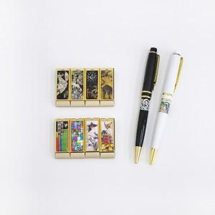

【상세/제작정보】

【인쇄/포장옵션】 | 레이저 / 기본케이스+선물포장

【공급단가】 | 수량 | 50~ | 100~ | 500~ | 1,000~ | 2,000~
*VAT별도 | 8G | 19,200원 | 18,880원 | 18,400원 | 18,080원 | 17,600원
 | 16G | 20,400원 | 20,060원 | 19,550원 | 19,210원 | 18,700원
 | 32G | 22,800원 | 22,420원 | 21,850원 | 21,460원 | 20,900원

【상품 URL】 | https://dev.easy1.co.kr:443/src/goods_detail.php?gdno=23347

